Worksheet
 |  |  |  |  | 8 (812) 565 05 34 |  |  | sales@miniworks.ru
 |  |  |  |  | Зеленоград |  |  | отдел продаж
 |  |  | Адрес |  |  |  |  | Режим работы
 |  |  | Зеленоград |  |  |  |  | Пн – Пт: с 8:00 до 18:00
TPD6
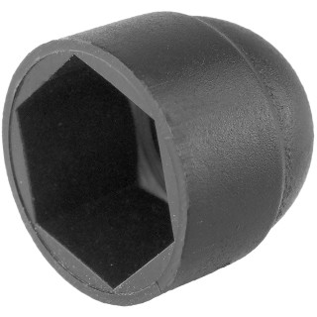 |  | 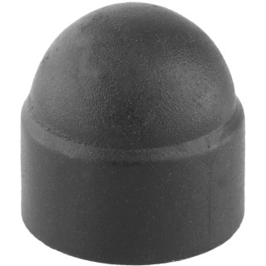 |  | 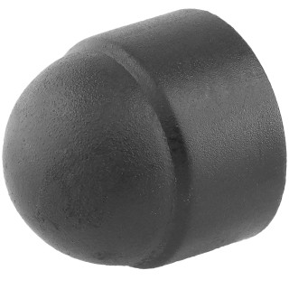 |  | 
Артикул |  | Цвет |  | от 10000 | от 5000 | от 1000 | от 500 | от 100 | розница | Наличие на 15.09.2026
TPD6 |  | черный |  | 2.40р. | 2.60р. | 2.90р. | 3.60р. | 4.40р. | 5.00р. | 35763
TPD6-RAL9003 |  | белый |  | 2.88р. | 3.12р. | 3.48р. | 4.32р. | 5.28р. | 6.00р. | 53385
TPD6-RAL7042 |  | серый |  | 2.88р. | 3.12р. | 3.48р. | 4.32р. | 5.28р. | 6.00р. | 36631
TPD6-RAL3000 |  | красный |  | 2.88р. | 3.12р. | 3.48р. | 4.32р. | 5.28р. | 6.00р. | 18681
TPD6-RAL1016 |  | желтый |  | 2.88р. | 3.12р. | 3.48р. | 4.32р. | 5.28р. | 6.00р. | 13068
TPD6-RAL6005 |  | зеленый |  | 2.88р. | 3.12р. | 3.48р. | 4.32р. | 5.28р. | 6.00р. | —
TPD6-RAL5005 |  | синий |  | 2.88р. | 3.12р. | 3.48р. | 4.32р. | 5.28р. | 6.00р. | —
TPD6-RAL8017 |  | коричневый |  | 2.88р. | 3.12р. | 3.48р. | 4.32р. | 5.28р. | 6.00р. | —
 | Все цены указаны в рублях и включают в себя НДС. Все цены указаны при условии 100% предоплаты и действительны в течение 5 дней. Все цены указаны при условии самовывоза продукции со склада в г. Зеленоград (для иногородних клиентов доставка до склада ТК в г. Зеленоград бесплатна). Все цены указаны за стандартный цвет для каждого вида изделия (изменение цвета на любой из предлагаемой палитры +20% к стоимости, изменение цвета на любой по системе RAL +50% к стоимости). О возможных сроках поставки заказного товара, необходимо уточнять заранее

